参考記事
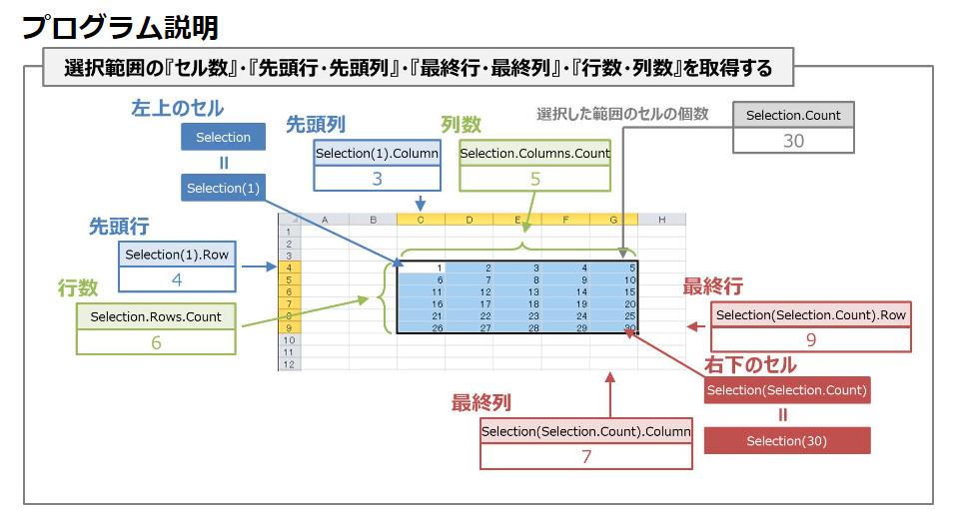
参考にしたガントチャート
 | https://bizroute.net/download/gantchart_simple01
[Excel]VBAで「右クリックメニュー」を追加する
 | https://m0ratorium.com/vba-rightclickmenuadd/
Shape プロパティ (Excel)
 | https://docs.microsoft.com/ja-jp/office/vba/api/excel.shape.line
特定のオブジェクトを削除する
 | http://www4.synapse.ne.jp/yone/excel2010/excel2010_zu_obje_del.html
右クリックメニューやサブメニューにマクロを登録／削除するには
 | https://www.atmarkit.co.jp/ait/articles/1408/25/news030.html
【VBA】選択したセルを取得する『Selectionプロパティ』の使い方
 | https://detail-infomation.com/vba-selection/
Excel VBAで外部ファイルのモジュールを読み込み実行する方法
 | https://eijiman.com/execute-external-file-module-excel-vba/

